Pruebas Unitarias
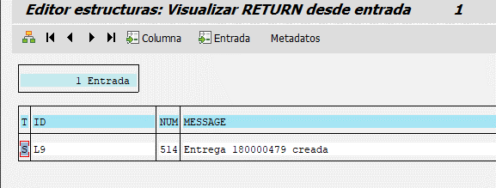
Qas

DEV110

